상품제안서
KF94 & KFAD 로고인쇄 마스크 | 상품코드: F19241

 |  |  |  |  |  |  | 02-412-0044 | www.easy1.co.kr
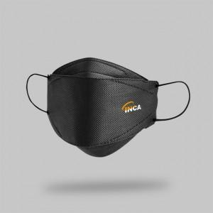 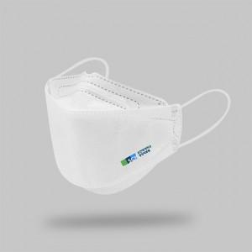 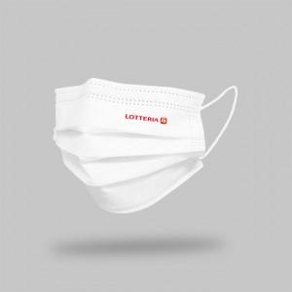

【상세/제작정보】 | 선명한 고퀄리티 전사인쇄 방식 로고인쇄 KF94 & AD & 덴탈 마스크!

【인쇄/포장옵션】 | 풀칼라 / OPP(비닐)

【공급단가】 | 수량 | 1,000~ | 2,000~ | 3,000~ | 5,000~ | 10,000~
*VAT별도 | 덴탈형 | 420원 | 400원 | 390원 | 370원 | 360원
 | KF94 3D블랙 | 500원 | 480원 | 460원 | 450원 | 430원
 | KF94 3D화이트 | 490원 | 470원 | 450원 | 430원 | 420원
 | KF-AD 3D | 460원 | 440원 | 420원 | 410원 | 390원

【상품 URL】 | https://dev.easy1.co.kr:443/src/goods_detail.php?gdno=19241

